1 分離と一体
1 上下分離モデルと一体モデル

■ 図 1 一体モデルと分離モデル
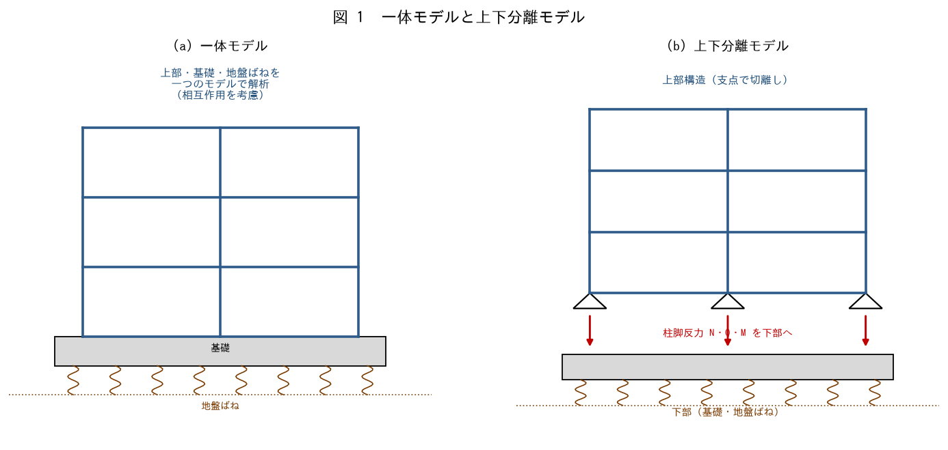

■ 問題 1 分離と一体の違い
項目 | 一体モデル | 上下分離モデル
解析対象 | 上部+基礎+地盤ばねを一体 | 上部と下部を分けて解く
相互作用 | 考慮する | 支点条件で近似（記入）
規模・手間 | 大きい・複雑 | 小さい・実務的（記入）
適用 | 重要建物・杭-地盤相互作用が大 | 一般的な建物（記入）

■ 問題 2 分離モデルの手順
上下分離モデルで設計する手順を述べよ（①上部を支点で切離して解析→②柱脚反力N・Q・Mを求める→③その反力を下部（基礎・杭）の外力として基礎を設計）。

■ 問題 3 分離の利点と注意
上下分離が実務で広く使われる利点（モデルが単純・分業しやすい）と、注意点（支点条件の仮定が実状と合わないと上部・下部の応力がずれる）を述べよ。

2 仮定と支点条件
2 仮定条件と基礎形状に応じた支点条件

■ 図 2 基礎形状別の支点条件
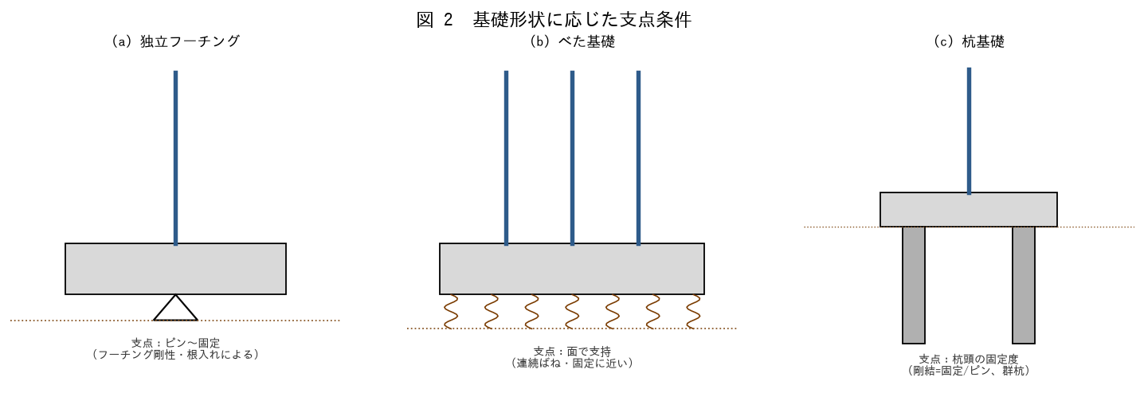

■ 問題 1 支点条件（ピン/固定/ばね）
上部構造の柱脚を『ピン』『固定』『回転ばね』とする仮定の違いを説明せよ。支点条件によって柱脚の曲げモーメントがどう変わるか述べよ。

■ 問題 2 基礎形状と支点条件
基礎形状 | 支点条件の目安 | 考え方（記入）
独立フーチング | ピン〜固定
べた基礎 | 固定に近い/連続ばね
杭基礎（剛結） | 固定に近い
杭基礎（ピン接合） | ピン

■ 問題 3 仮定条件の整理
上下分離で用いる主な仮定を挙げよ（柱脚の支点条件、剛床仮定、基礎の剛性、地盤ばねの評価、上部反力の受け渡し）。仮定が結果に与える影響に触れよ。

3 検討と応力伝達
3 上部・下部の検討内容と応力伝達

■ 図 3 応力伝達（柱脚→基礎→地盤）
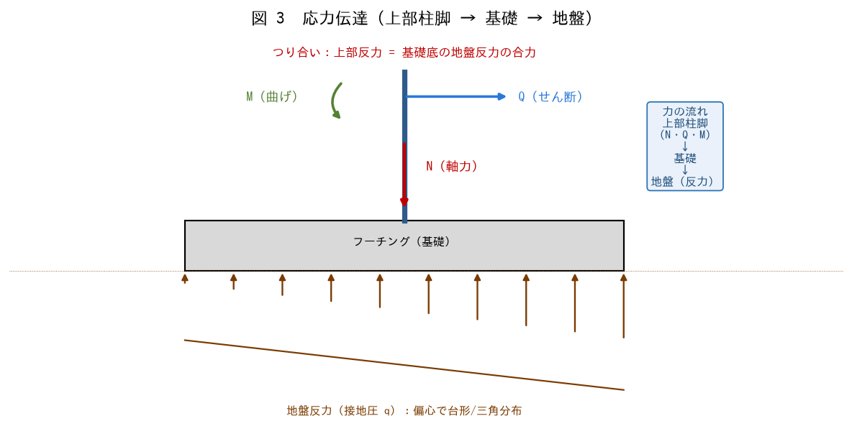

■ 問題 1 上部・下部の検討内容
区分 | 検討内容
上部構造 | 骨組の応力・断面算定・層間変形・保有水平耐力（柱脚を支点で支持）
下部構造 | 基礎スラブ・基礎梁・杭・地盤（上部反力＋接地圧/杭反力）（記入）

■ 問題 2 応力伝達の流れ
上部構造の柱脚力（軸力N・せん断Q・曲げM）が、基礎（フーチング/杭）を通じて地盤へ伝達される流れを、図3を使って説明せよ。つり合い（上部反力＝地盤反力の合力）に触れよ。

■ 問題 3 力のつり合い
基礎底面で『上部からの外力（N・Q・M＋基礎自重）』と『地盤反力』がつり合うことを説明せよ。この関係が接地圧・杭反力の算定の基礎になることを述べよ。

4 影響と接地圧
4 支点条件の影響と接地圧の計算例

■ 図 4 支点条件の影響・接地圧
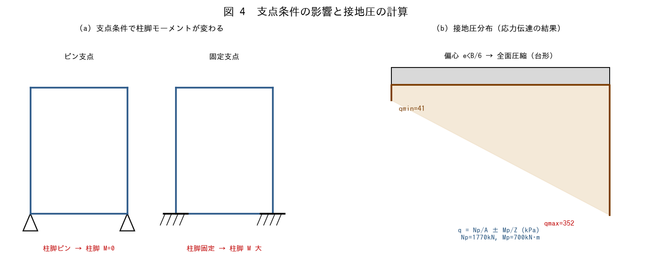

■ 問題 1 支点条件が応力に与える影響
柱脚をピンとした場合と固定とした場合で、上部構造の応力（特に柱脚曲げ・柱頭曲げ）がどう変わるか述べよ。設計では安全側・実状に応じた仮定を選ぶ理由を説明せよ。

■ 問題 2 接地圧の計算
独立フーチング B=L=3.0m、根入れDf=2.0m。上部柱脚 N=1500kN・Q=200kN・M=300kN·m、フーチング＋土の自重Wf=270kN。底面の平均圧・偏心e・qmax・qminを求めよ（Mp=M+Q·Df、A=B·L、Z=B·L^2/6、e=Mp/Np）。

■ 問題 3 偏心と接地圧分布
偏心 e と B/6 の関係で接地圧分布（全面台形／一部三角＝浮上り）が決まることを説明せよ。e<B/6 のとき全面圧縮となることを問2の値で確認せよ。

■ 問題 4 設計への反映
求めた qmax を地盤の許容支持力度 qa と比較する意味を述べよ。qmax>qa の場合の対応（フーチング拡大・杭基礎への変更）に触れよ。

